KCExport
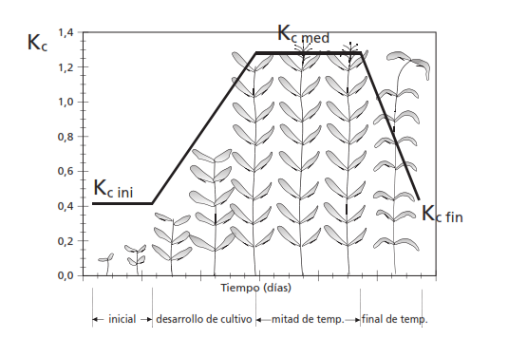
Coeficientes de Cultivo y Fechas de Siembra
 | Tipo de Cultivo: | k. Caña de azúcar
 | Cultivo: | Caña de Azúcar |  |  |  |  |  | Hidráulica Fácil
 |  |  |  |  |  |  |  | www.hidraulicafacil.com
 |  |  |  |  |  |  |  | www.hfcanales.com
 | Coeficientes de Cultivo |  |  |  |  |  |  | M.C. Sergio Iván Jiménez Jiménez
 | Inicial | Medio | Fin |  |  |  |  | 777 305 3164
 | 0.4 | 1.25 | 0.75 |  |  |  |  | Derechos Reservados

 | Altura Máxima del Cultivo: |  | 3 | m

 | Fechas de siembra y Etapas
 |  | Inicial (dias) | Desarrollo (dias) | Medio (dias) | Fin (dias) | Total (dias) | Fecha de Siembra | Región
 | Opción 1 | 35 | 60 | 190 | 120 | 405 | Junio | Latitudes Bajas
 | Opción 2 | 50 | 70 | 220 | 140 | 480 | Junio | Trópicos
 | Opción 3 | 25 | 70 | 135 | 50 | 280 | Junio | Latitudes Bajas

